상품제안서
브리츠 리플렉스 블루투스 스피커 | 상품코드: S23206

 |  |  |  |  |  |  | 02-713-8555 | www.synergygift.co.kr
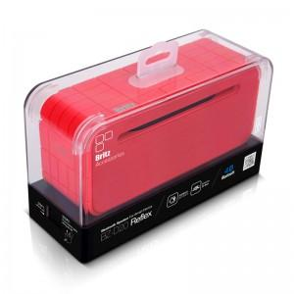 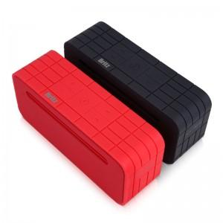 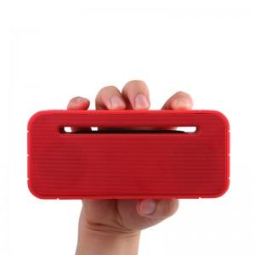

【상세/제작정보】

【인쇄/포장옵션】 | 컬러전사지 / 포장지포장

【공급단가】 | 수량 | 20~ | 50~ | 100~ | 300~ | 500~
*VAT별도 | 레드 | 38,630원 | 37,200원 | 36,600원 | 35,650원 | 35,000원
 | 블랙(품절) | 38,630원 | 37,200원 | 36,600원 | 35,650원 | 35,000원

【상품 URL】 | https://www.synergygift.co.kr:443/src/goods_detail.php?gdno=23206

